Hoja1
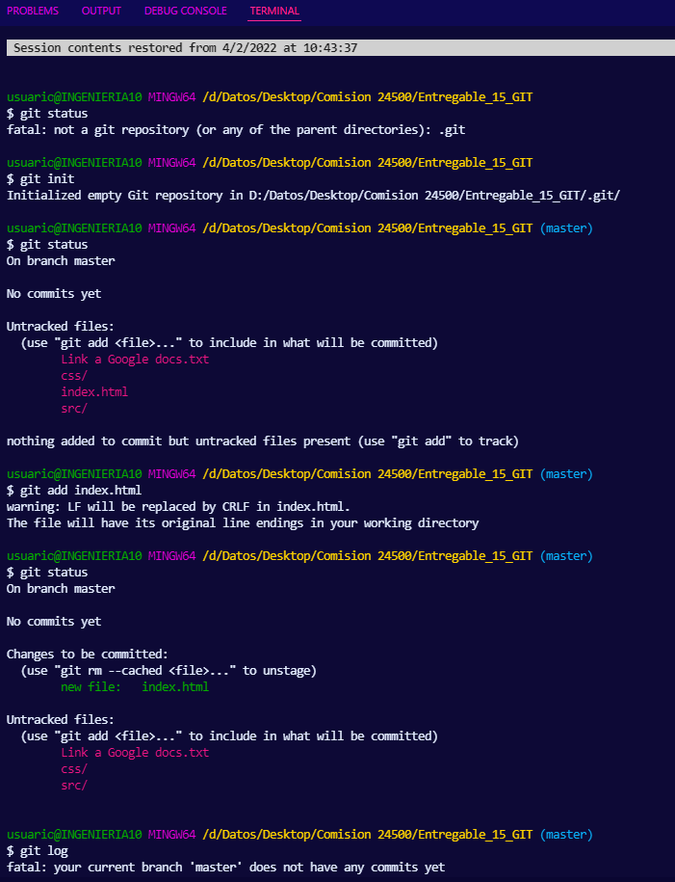

chequeo git sin iniciar

git iniciado en este directorio

git status

archivos no trackeados

archivo index.html added

git status

archivos no trackeados aún

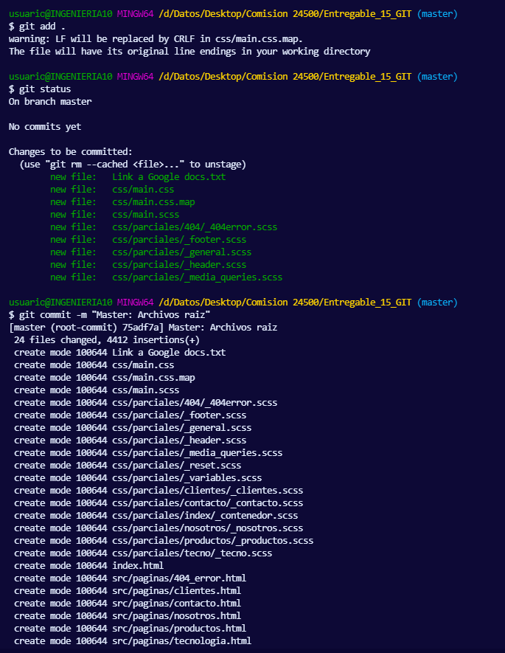

todos los archivos agragados, excepto los mencionados en el archivo .gitignore
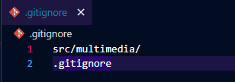

En rama Master, archivos add sin comitear

archivos comiteados master

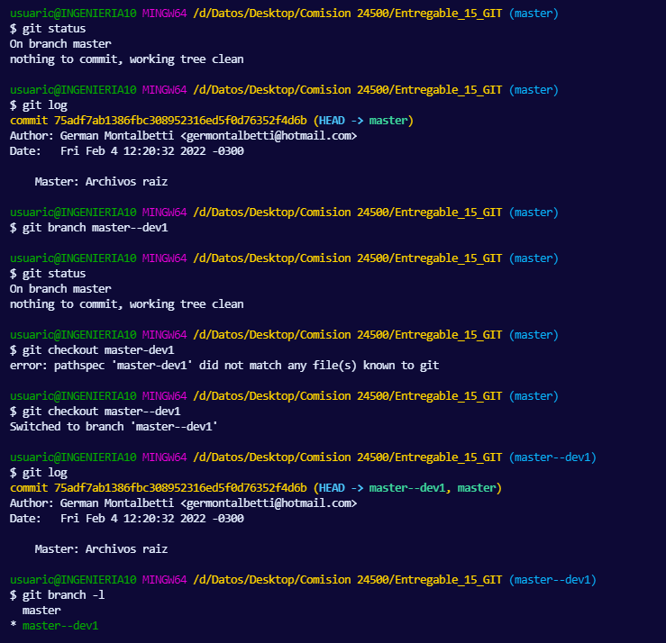
arbol de trabajo limpio

git log

rama master--dev1 creada

aca eche moco y escribí mal el nombre de la rama

Cambio a rama --dev1

git log

listado de ramas y donde estoy parado (color verde)

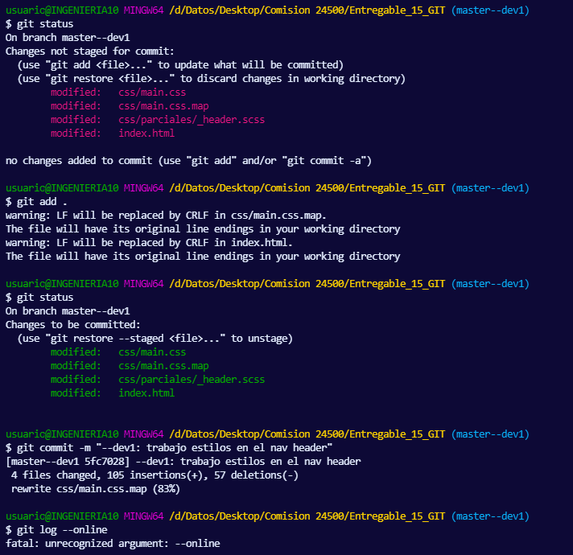
git status

archivos modificados

archivos modificados agragados para comitearlos

git status

archivos comiteados en rama master--dev1

aca también escribí mal

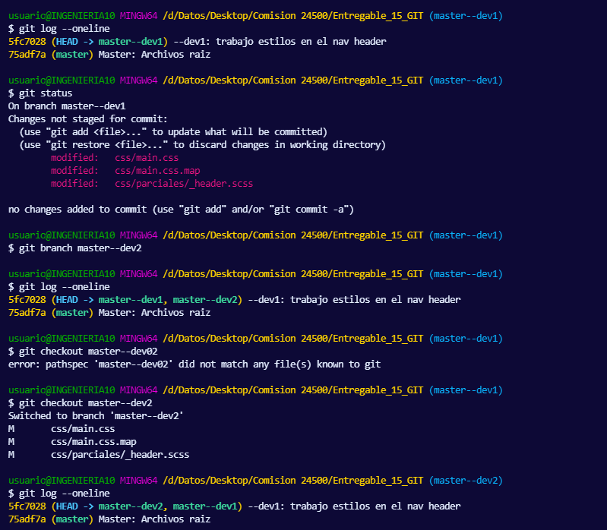
git log --oneline

git status

rama master--dev2 creada
Acá no incluí las modificaciones de los archivos en la rama master--dev1

git log --oneline

escribí mal el nombre de la rama

me cambio a rama --dev2

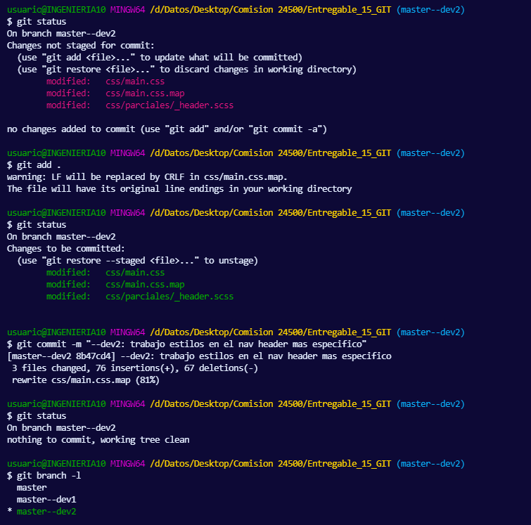
git status
Aca me indica que estoy en rama --dev2

archivos modificados

archivos agregados

aca comiteo los archivos

listados de ramas y donde estoy parado

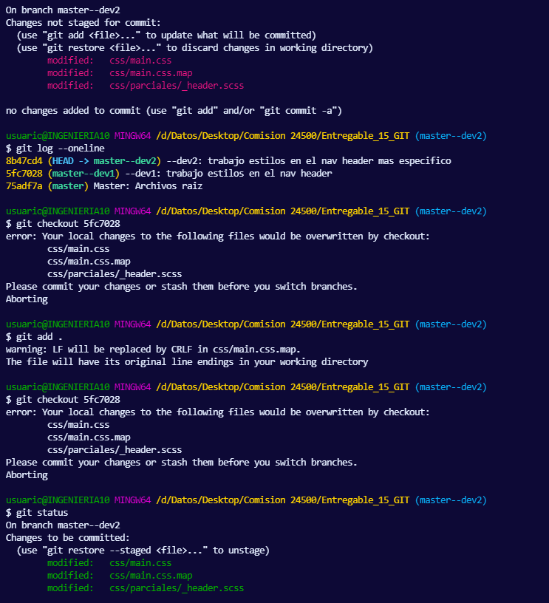

archivos modificados

aca quiero cambiar al commit 5fc7028, pero me avisa que se sobreescribiran los archivos, porque es de otra rama

antes debo comiterlos

aca los agrego pero no los comiteo…. Mala mia

aca intento hacer el cambio de commit pero obviamente no me deja, si la terminal tiviese manos, me hubiese pegado una cachetada.

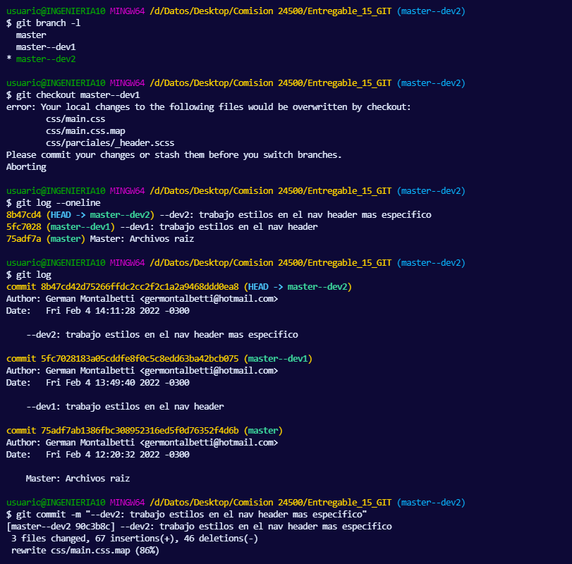
tiro un listado de ramas y donde estoy parado nuevamente

otro aviso de la terminal, otra piña!!

git log (detallado)

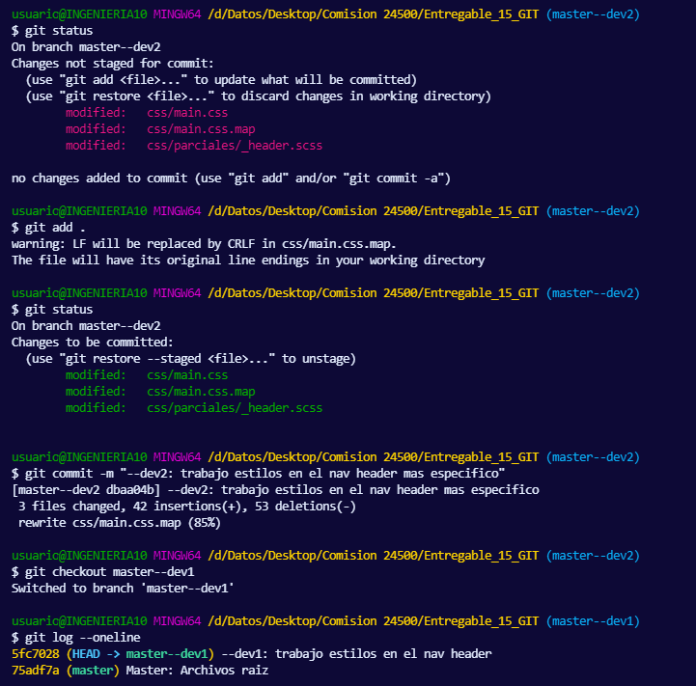
otro git status

agrego los archivos

comiteo los archivos modificados

me cambio a la rama master--dev1

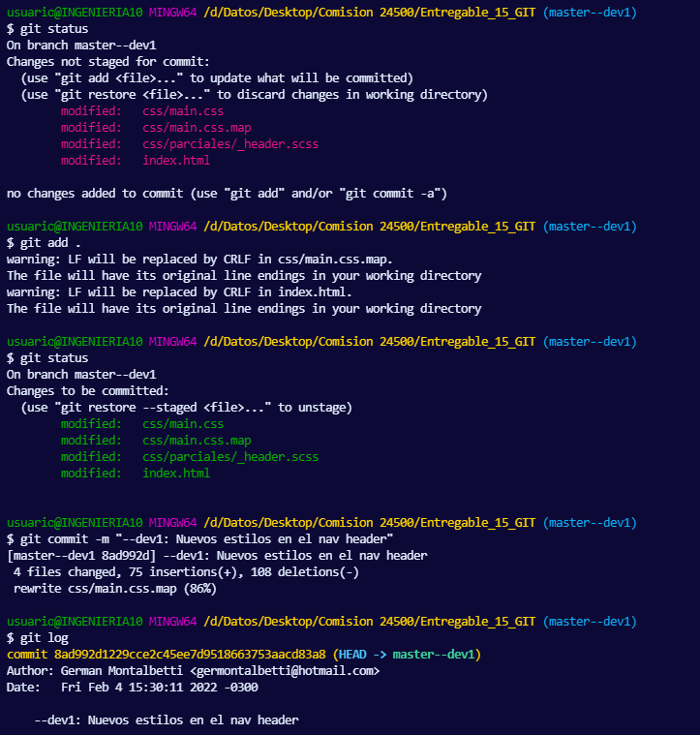
git status

agrego los archivos modificados

comiteo los archivos

tiro un git log (detallado)

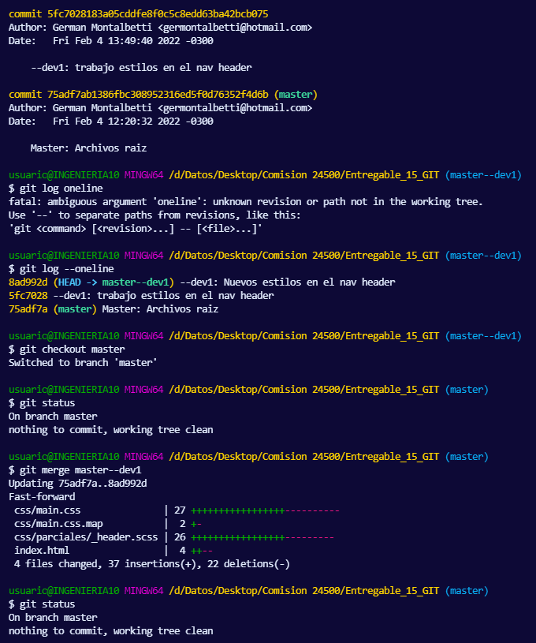

aca escribí mal era --oneline

aca me cambio a la rama master

aca hago merge entre la rama master y la rama master--dev1

me unifica todo en la master

Fin

